SCANNER ABSENSI
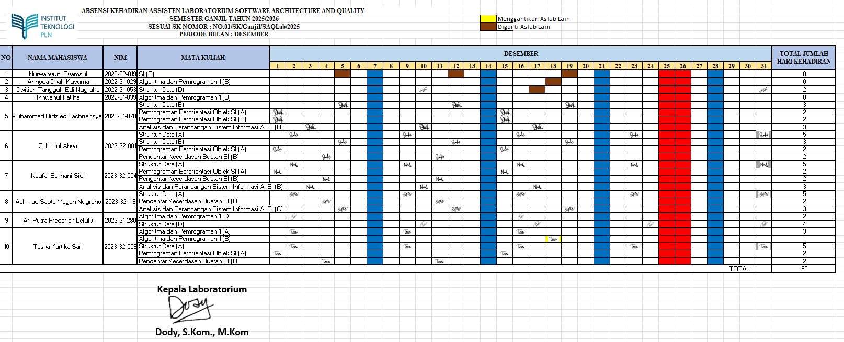
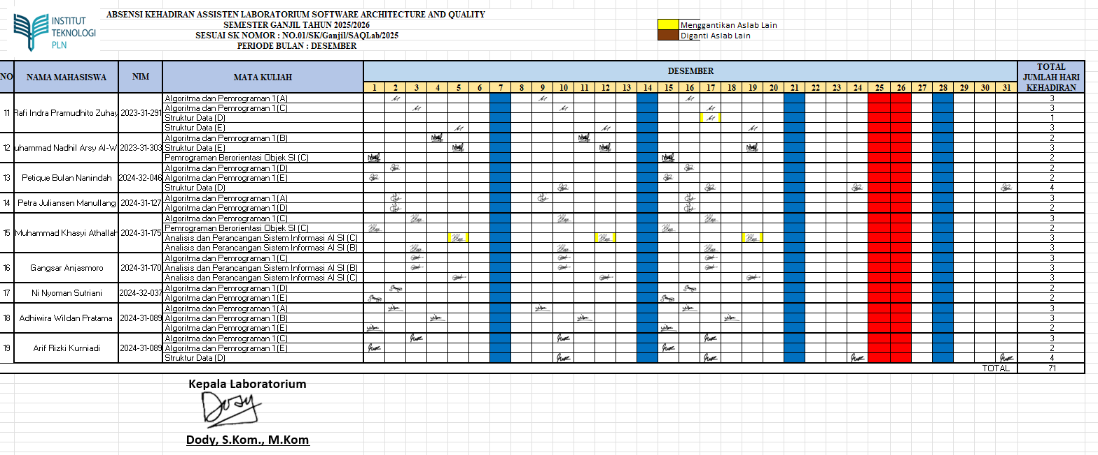


SOFTWARE ARCHITECTURE & QUALITY LABORATORY
INSTITUT TEKNOLOGI PLN
LABORATORIUM KOMPUTER
Menara PLN, Jalan Lingkar Luar Barat, Duri Kosambi, Cengkareng, Jakarta Barat – 11750
Telp. (021) 54403242, 5440344 Fax. (021) 5440343. Official Website : www.Itpln.ac.id Email : rektorat@Itpln.ac.id
Email : lablanjut@sttpln.ac.id

REKAPITULASI KEHADIRAN ASISTENSI ASISTEN LABORATORIUM SOFTWARE ARCHITECTURE & QUALITY
SEMESTER GANJIL TAHUN 2025/2026
SESUAI SK NOMOR : NO.01/SK/Ganjil/SAQLab/2025
PERIODE BULAN : DESEMBER 2025

